상품제안서
타원살(타원/대/지압)부채 | 상품코드: S20082

 |  |  |  |  |  |  | 02-713-8555 | www.synergygift.co.kr
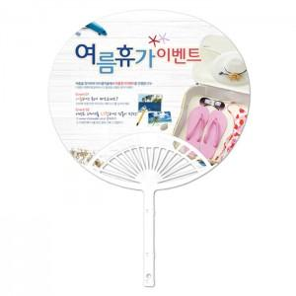

【상세/제작정보】 | <p>※ 주문단위는 1,000개이며, 500개 단위로 주문시 500개 단가는 따로 적용됩니다.</p><p>&nbsp;※​ 배송비 별도 상품입니다.</p>

【인쇄/포장옵션】 | 풀칼라 / 포장불가능

【공급단가】 | 수량 | 1,000~ | 2,000~ | 3,000~ | 5,000~ | 10,000~
*VAT별도 | 단가 | 260원 | 250원 | 240원 | 230원 | 220원

【상품 URL】 | https://www.synergygift.co.kr:443/src/goods_detail.php?gdno=18901

